상품제안서
동아 파인테크RT 노크식중성펜 | 상품코드: F18764

 |  |  |  |  |  |  | 02-412-0044 | www.easy1.co.kr
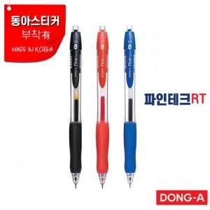

【상세/제작정보】 | ▷ 볼펜 색상은 100개 단위로 혼합 가능합니다 .

【인쇄/포장옵션】 | 실크 / OPP(비닐)

【공급단가】 | 수량 | 1,000~ | 2,000~ | 3,000~ | 5,000~ | 10,000~
*VAT별도 | 단가 | 810원 | 790원 | 760원 | 730원 | 700원

【상품 URL】 | https://dev.easy1.co.kr:443/src/goods_detail.php?gdno=18764

